Task №1
Task 1: Виконати запит https://www.makeup.com.ua/ і проаналізувати його метод та статус
 |  | Description
Method | GET | Цей метод використовується для отримання даних з сервера.
Status code | 301 | Ресурс був перенесений на новий URL назавжди.
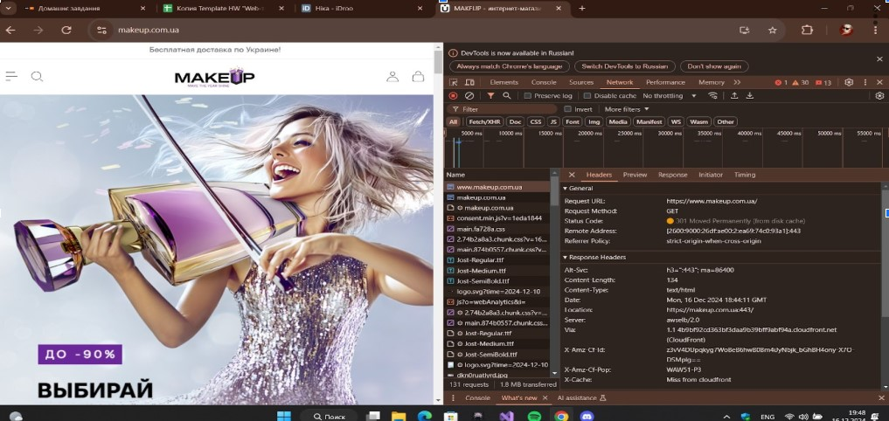 Screenshot

Task №4
Task 4: Видалити з кошику доданий товар і проаналізувати метод та статус другого запиту cart/
 |  | Description
Method | DELETE | Цей метод використовується для видалення ресурсу на сервері.
Status code | 200 | Запит виконано успішно.
Screenshot | 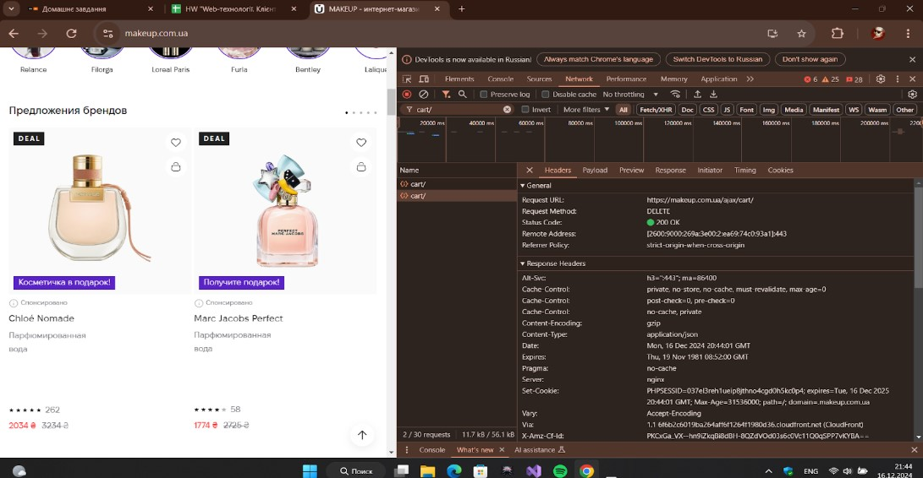

Task №7
Task 7: Виконати запит https://graph.makeup.com.ua/chat/user/me і проаналізувати метод та статус запиту me
 |  | Description
Method | GET | Цей метод використовується для отримання даних з сервера.
Status code | 401 | Клієнт не має доступу до ресурсу, необхідна ідентифікація.
Screenshot | 